2024
Kai kurių Lietuvos pieno perdirbimo įmonėse pagamintų pieno gaminių pardavimo vidaus rinkoje kainų* ir kiekių ataskaita

Atnaujinta: 2024-03-29

Gaminio pavadinimas | Gaminio kodas pagal Tarybos direktyvą 96/16/EB | 2023 |  | 2024 |  |  |  |  |  |  |  |  |  |  |  |  |  |  |  |  |  |  |  |  |  |  |  | Pokytis, proc.
 |  | 12 sav. (03 20–26) |  | 1 sav. (01 01–07) |  | 2 sav. (01 08–14) |  | 3 sav. (01 15–21) |  | 4 sav. (01 22–28) |  | 5 sav. (01 29–02 04) |  | 6 sav. (02 05–11) |  | 7 sav. (02 12–18) |  | 8 sav. (02 19–25) |  | 9 sav. (02 26–03 03) |  | 10 sav. (03 04–10) |  | 11 sav. (03 11–17) |  | 12 sav. (03 18–24) |  | savaitės1) |  | metų2)
 |  | Vidutinė kaina*, EUR/t | Parduotas kiekis, t | Vidutinė kaina*, EUR/t | Parduotas kiekis, t | Vidutinė kaina*, EUR/t | Parduotas kiekis, t | Vidutinė kaina*, EUR/t | Parduotas kiekis, t | Vidutinė kaina*, EUR/t | Parduotas kiekis, t | Vidutinė kaina*, EUR/t | Parduotas kiekis, t | Vidutinė kaina*, EUR/t | Parduotas kiekis, t | Vidutinė kaina*, EUR/t | Parduotas kiekis, t | Vidutinė kaina*, EUR/t | Parduotas kiekis, t | Vidutinė kaina*, EUR/t | Parduotas kiekis, t | Vidutinė kaina*, EUR/t | Parduotas kiekis, t | Vidutinė kaina*, EUR/t | Parduotas kiekis, t | Vidutinė kaina*, EUR/t | Parduotas kiekis, t | kainos | kiekio | kainos | kiekio
Sviestas, 82 proc. riebumo (luitais) | 23111+ 23112 | 5,205.75 | 32.69 | 5,442.19 | 19.78 | ● | ● | ● | ● | 5,692.23 | 16.62 | ● | ● | ● | ● | ● | ● | 5,855.34 | 14.79 | 5,540.18 | 49.07 | ● | ● | ● | ● | 5,792.54 | 34.30 | - | - | 11.27 | 4.93
Sviestas, 82 proc. riebumo (fasuotas) | 23113 | 6,903.33 | 96.85 | 6,823.34 | 78.55 | 6,557.24 | 123.39 | 6,419.01 | 155.44 | 6,826.04 | 127.84 | 6,623.74 | 139.85 | 6,558.98 | 168.77 | 6,825.05 | 106.05 | 6,570.27 | 151.58 | 6,611.40 | 139.88 | ● | ● | 6,809.13 | 137.20 | 6,655.44 | 207.32 | -2.26 | 51.11 | -3.59 | 114.06
Sūriai
Gouda | 24231 | 5,648.92 | 23.45 | ● | ● | 4,763.82 | 42.64 | ● | ● | 5,251.35 | 43.63 | 4,762.62 | 46.69 | 4,723.24 | 47.83 | 5,378.12 | 23.47 | 4,704.63 | 45.79 | 5,735.61 | 19.03 | ● | ● | ● | ● | 5,670.28 | 22.38 | - | - | 0.38 | -4.56
Tilsit | 24232 | 5,339.97 | 94.77 | 5,401.18 | 89.90 | 5,546.10 | 84.00 | 5,527.16 | 104.23 | 5,644.28 | 99.96 | 5,725.68 | 73.74 | 5,615.44 | 76.04 | 5,433.03 | 95.97 | 5,685.48 | 75.42 | 5,904.96 | 106.93 | 5,752.20 | 76.28 | 5,657.20 | 72.35 | 5,615.78 | 87.64 | -0.73 | 21.13 | 5.17 | -7.52
Kietieji ilgai brandinti | 2424 | 10,352.10 | 14.49 | 9,578.22 | 18.13 | 9,800.58 | 14.10 | 9,451.72 | 17.16 | ● | ● | 8,780.91 | 18.57 | 9,679.58 | 13.10 | 10,274.72 | 12.30 | 9,579.12 | 14.61 | 8,900.01 | 21.15 | 8,980.76 | 22.98 | 9,368.58 | 16.73 | 10,386.05 | 13.68 | 10.86 | -18.23 | 0.33 | -5.59

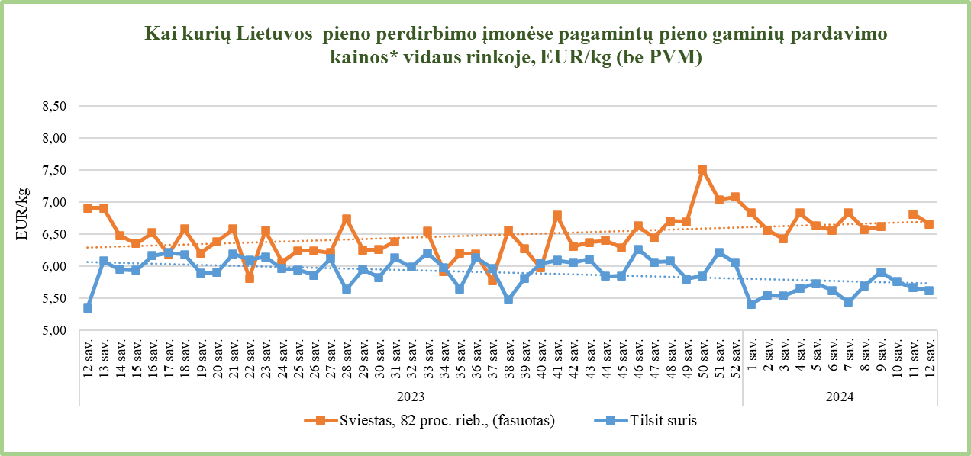
1) lyginant 2024 m. 12 sav. su 11 sav.;
2) lyginant 2024 m. 12 sav. su 2023 m. 12 sav.;
* – svertinės, gamintojų, be PVM; ● – konfidencialūs duomenys.

Šaltinis ŽŪDC (LŽŪMPRIS)

© VĮ Žemės ūkio duomenų centras (ŽŪDC)

Naudojant VĮ Žemės ūkio duomenų centro informaciją, būtina nurodyti
informacijos šaltinį.

